CONSEJO DIRECTIVO
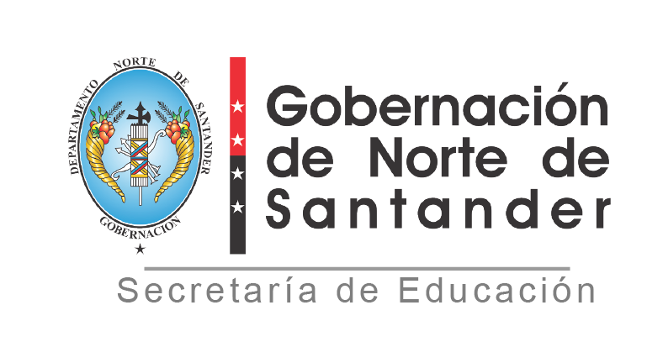

REPUBLICA DE COLOMBIA DEPARTAMENTO NORTE DE SANTANDER SECRETARIA DE EDUCACION
REGISTRO DE CONSEJO DIRECTIVO
ESTABLECIMIENTO EDUCATIVO: INSTITUCION EDUCATIVA RURAL BÁBEGA
MUNICIPIO: SILOS
AÑO: 2025
N° | NOMBRES Y APELLIDOS INTEGRANTES | DOCUMENTO DE IDENTIFICACION | REPRESENTANTE DE:
1 | JOSE RAFAEL CAPACHO ROZO | 13352410 | RECTOR
2 | LINA MARCELA MOGOLLON CARVAJAL | 1094248028 | DOCENTE
3 | HUGO FLOREZ MANTILLA | 88161011 | DOCENTE
4 | JENNIFER CASADIEGO ARENAS | 37506638 | PADRES
5 | NEYDA ESPERANZA RODRIGUEZ | 1091059414 | SECTOR PRODUCTIVO
6 | NELLY MORENO | 60266430 | EXALUMNO
7 | NANCY VILLAMIZAR BASTOS | 37722426 | PADRES
8
9
 | NÚMERO ACTO ADMINISTRATIVO:
 | FECHA:
 | NÚMERO ACTA DE ADOPCION:
 | FECHA:

 | JOSE RAFAEL CAPACHO ROZO

